C I 1 - j15 SH

Statistisches Amt
für Hamburg und Schleswig-Holstein

 | STATISTISCHE BERICHTE
 | Kennziffer: C I 1 - j 15 SH

Die Bodennutzung in Schleswig-Holstein
2015
 |  | endgültiges Ergebnis

 |  | Herausgegeben am: 18. März 2016

Regionale Einheiten (S.7)
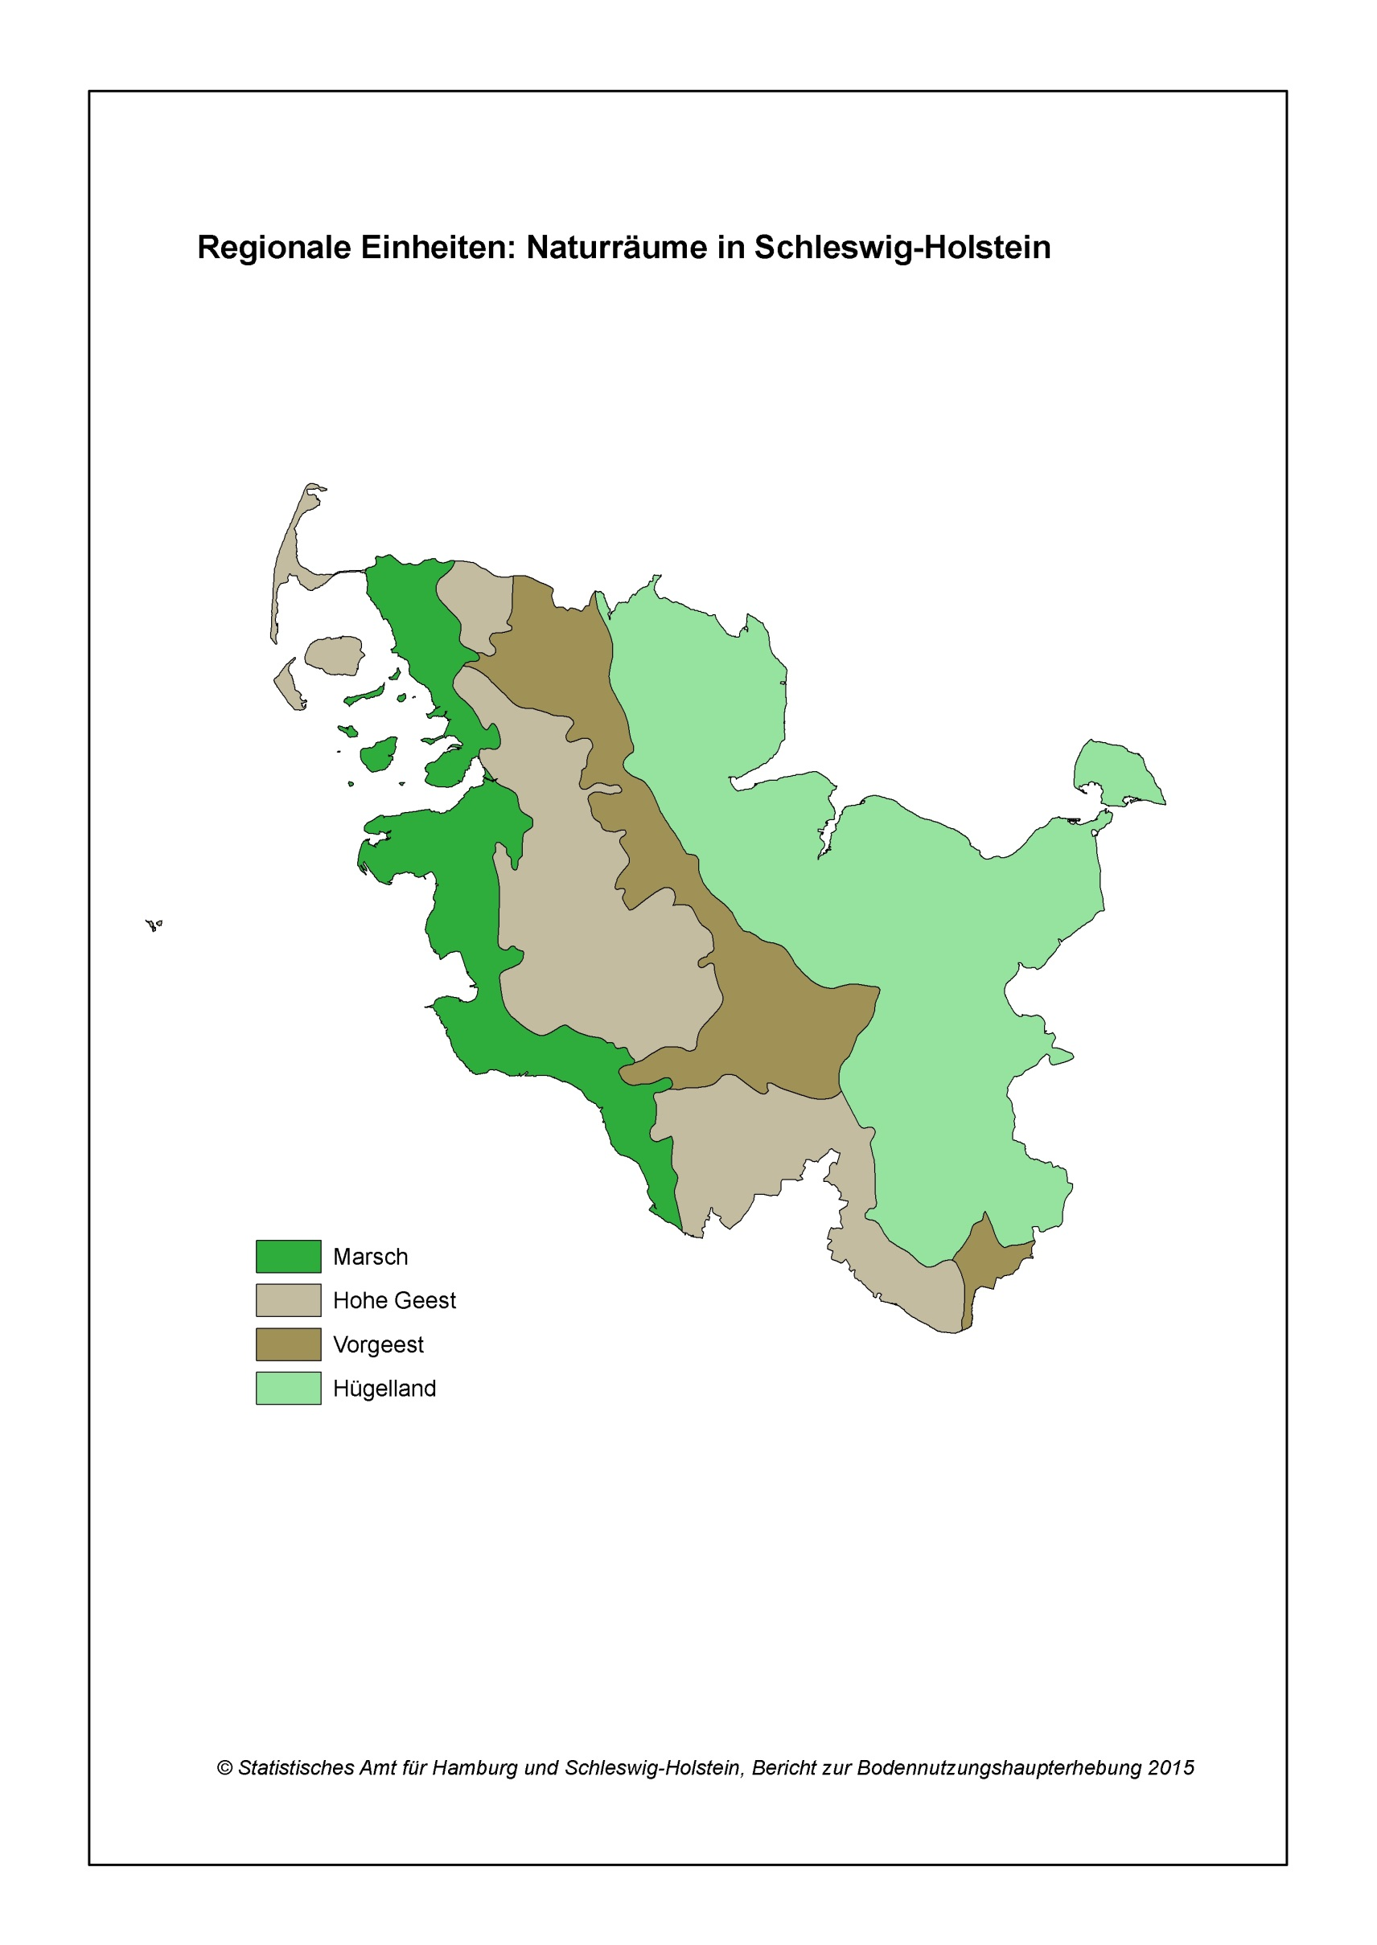

Zurück zum Inhalt

Abb. 1 (S.22)
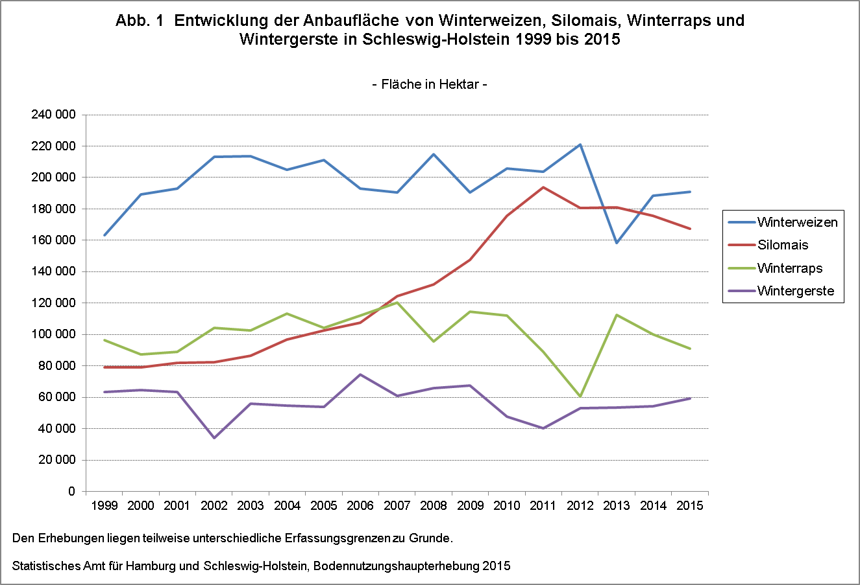

Zurück zum Inhalt

